关系图
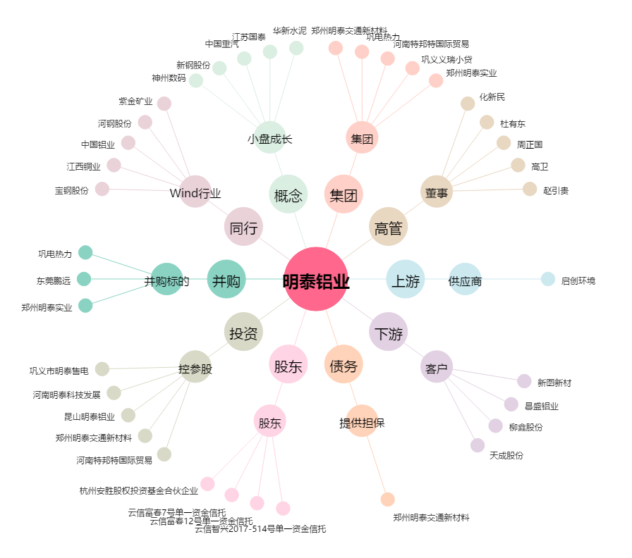
明泰铝业[601677.SH] - 关系概览图

